ログイン
ロゴ

ユーザー名

パスワード

新規登録

© 2024 KazuhikoDemura. All Rights Reserved. | Privacy Policy | Terms of Service

新規登録
ロゴ
ユーザー登録

ユーザー名

メールアドレス

パスワード

パスワード（確認）

姓

名

年齢

性別

体重（kg）

身長（cm）

プロフィール画像
ファイルを選択

登録
キャンセル

© 2024 KazuhikoDemura. All Rights Reserved. | Privacy Policy | Terms of Service

トップページ（ホーム）
ロゴ
ログインユーザー

ホーム

トレーニング記録

進捗管理

プロフィール

ログアウト

今日のトレーニング記録

ベンチプレス
重量：６０ｋｇ
回数：１０回
セット：３セット

過去のトレーニング記録

カレンダーを表示し、日付のリンクから当時の記録を表示する

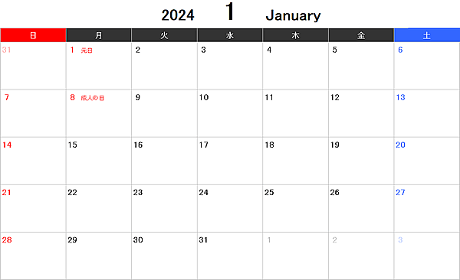

トレーニング記録を追加する

© 2024 KazuhikoDemura. All Rights Reserved. | Privacy Policy | Terms of Service

